表紙・改定履歴
Webダイレクト販売
保険料レンジ取得API 詳細設計書

© 2020 Sasuke Financial Lab Inc.

変 更 記 録
版数 REV. | 作成更新日 | 変 更 内 容 | 担 当
01 | 2020-10-16 | 初版 | 飯田

プロセス
詳細設計 |  |  |  |  |  | 大項目 |  |  |  |  | 小項目 |  | 詳細

 | シーケンス

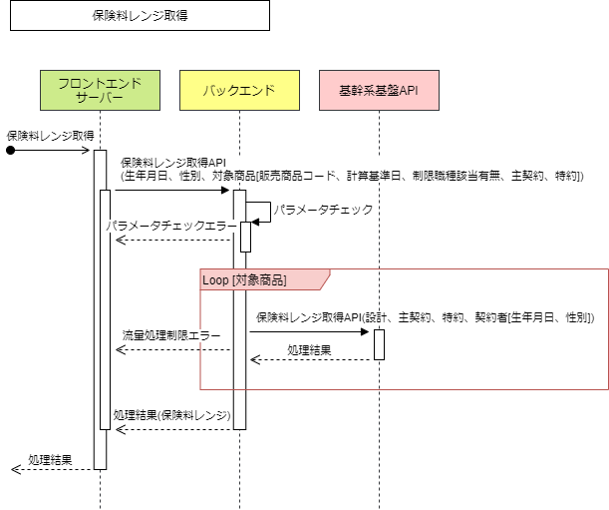

 | プロセス詳細
 | １． | 入力パラメータのチェックを行う。
 |  | チェック内容やエラーレスポンスの詳細は別紙「API共通設計書」を参照。

 |  | 項目 |  |  |  |  |  |  |  | チェック内容 |  |  |  |  | 説明
 |  | 生年月日 |  |  |  |  |  |  |  | 未入力
 |  |  |  |  |  |  |  |  |  | 型エラー |  |  |  |  | 文字列
 |  |  |  |  |  |  |  |  |  | 不正な形式 |  |  |  |  | "YYYYMMDD" 形式であること
 |  | 性別 |  |  |  |  |  |  |  | 未入力
 |  |  |  |  |  |  |  |  |  | 型エラー |  |  |  |  | 数値
 |  |  |  |  |  |  |  |  |  | 不正な形式 |  |  |  |  | コード値マスターの「性別」に登録済みの値であること
 |  | 対象商品 |  |  |  |  |  |  |  | 未入力

 | ２． | 「リクエスト.対象商品」配列数分、以下の処理を行う。
 |  | ２． | １． | 「リクエスト.対象商品」配列から「対象商品」を１件取得する。
 |  | ２． | ２． | 基幹系基盤APIの「保険料レンジ取得API」を実行する。
 |  |  |  | ※実行時には「基幹系基盤API共通処理」を利用すること。

 |  | 接続先 |  |  | 基幹系基盤API |  |  |  |  |  | API名 | 保険料レンジ取得API
 |  | リクエストパラメータ
 |  | 項目名 |  |  |  |  |  | 設定値 |  |  |  |  |  | 説明
 |  | 設計 |  |  |  |  |  | ー
 |  |  | 証券番号 |  |  |  |  |  | 固定値："00000000001"
 |  |  | 販売商品コード |  |  |  |  |  | 対象商品.販売商品コード |  |  |  |  | 例："31A005"
 |  |  | 計算基準日 |  |  |  |  |  | 対象商品.計算基準日 |  |  |  |  | YYYYMMDD形式
 |  | 主契約 |  |  |  |  |  | ー
 |  |  | 該当約款コード |  |  |  |  |  | 対象商品.主契約.該当約款コード |  |  |  |  | 例："31A"
 |  |  | 保険期間種別 |  |  |  |  |  | 対象商品.主契約.保険期間種別 |  |  |  |  | 例："1"（年満了）
 |  |  | 保険期間 |  |  |  |  |  | 対象商品.主契約.保険期間 |  |  |  |  | 例："1010"（10年）
 |  |  | 払込期間種別 |  |  |  |  |  | 対象商品.主契約.払込期間種別 |  |  |  |  | 例："1"（年満了）
 |  |  | 払込期間 |  |  |  |  |  | 対象商品.主契約.払込期間 |  |  |  |  | 例："1010"（10年）
 |  |  | 払込方法（回数） |  |  |  |  |  | 対象商品.主契約.払込方法（回数） |  |  |  |  | 例："2"（年払）
 |  |  | 保険料払込免除特約有無 |  |  |  |  |  | 対象商品.主契約.保険料払込免除特約有無 |  |  |  |  | 例："1"（有り）
 |  |  | 入院給付金支払限度日数型区分 |  |  |  |  |  | 対象商品.主契約.入院給付金支払限度日数型区分 |  |  |  |  | 例："060"（６０日型）
 |  |  | 手術給付金支払倍率型区分 |  |  |  |  |  | 対象商品.主契約.手術給付金支払倍率型区分 |  |  |  |  | 例："1"（手術Ⅰ型）
 |  |  | 特定疾病支払日数無制限特則 |  |  |  |  |  | 対象商品.主契約.特定疾病支払日数無制限特則 |  |  |  |  | 例："1"（３大疾病入院支払日数無制限特則）
 |  |  | 保障範囲の型 |  |  |  |  |  | 対象商品.主契約.保障範囲の型 |  |  |  |  | 例："1"（特定８疾病・臓器移植保障型）
 |  |  | 初回給付金支払倍率型区分 |  |  |  |  |  | 対象商品.主契約.初回給付金支払倍率型区分 |  |  |  |  | 例："1"（同額型）
 |  |  | 保険料払込免除特約種類 |  |  |  |  |  | 対象商品.主契約.保険料払込免除特約種類 |  |  |  |  | 例："001"（３大疾病保険料払込免除特約）
 |  | 特約（配列） |  |  |  |  |  | ー
 |  |  | 該当約款コード |  |  |  |  |  | 「対象商品.特約」配列内の「該当約款コード」 |  |  |  |  | 例："D1B"
 |  |  | 保険期間種別 |  |  |  |  |  | 「対象商品.特約」配列内の「保険期間種別」 |  |  |  |  | 例："1"（年満了）
 |  |  | 保険期間 |  |  |  |  |  | 「対象商品.特約」配列内の「保険期間」 |  |  |  |  | 例："1010"（10年）
 |  |  | 払込期間種別 |  |  |  |  |  | 「対象商品.特約」配列内の「払込期間種別」 |  |  |  |  | 例："1"（年満了）
 |  |  | 払込期間 |  |  |  |  |  | 「対象商品.特約」配列内の「払込期間」 |  |  |  |  | 例："1010"（10年）
 |  |  | 入院給付金支払限度日数型区分 |  |  |  |  |  | 「対象商品.特約」配列内の「入院給付金支払限度日数型区分」 |  |  |  |  | 例："060"（６０日型）
 |  |  | 保障範囲の型 |  |  |  |  |  | 「対象商品.特約」配列内の「保障範囲の型」 |  |  |  |  | 例："1"（特定８疾病・臓器移植保障型）
 |  |  | 初回給付金支払倍率型区分 |  |  |  |  |  | 「対象商品.特約」配列内の「初回給付金支払倍率型区分」 |  |  |  |  | 例："1"（同額型）
 |  | 契約者 |  |  |  |  |  | ー
 |  |  | 生年月日 |  |  |  |  |  | リクエスト.生年月日 |  |  |  |  | YYYYMMDD形式
 |  |  | 性別 |  |  |  |  |  | リクエスト.性別 |  |  |  |  | 例："1"（男性）

 |  | 戻り値 |  |  | List<保険料算出約款オブジェクト> |  |  |  |  |  | 備考
 |  | 項目名（和） |  |  |  |  | 項目名（英） |  |  | 型 | パラメータ |  |  |  |  | 説明
 |  | 該当約款コード |  |  |  |  | appliedProvisionCd |  |  | string | API結果.保険料算出約款.該当約款コード |  |  |  |  | 例："31A"
 |  | 給付金額(保険金額) |  |  |  |  | benefit |  |  | List<string> | API結果.保険料算出約款.給付金額(保険金額) |  |  |  |  | 例：["2000","3000","5000",…]
 |  | 保険料 |  |  |  |  | premium |  |  | List<string> | API結果.保険料算出約款.保険料 |  |  |  |  | 例：["2000","5000","10000",…]

 |  | ２． | 3. | 「List<保険料算出約款オブジェクト>」から「保険料レンジ取得オブジェクト」を作成し「List<保険料レンジ取得オブジェクト>」へ追加する。

 |  | 戻り値 |  |  | 保険料レンジ取得オブジェクト |  |  |  |  |  | 備考
 |  | 項目名（和） |  |  |  |  | 項目名（英） |  |  | 型 | パラメータ |  |  |  |  | 説明
 |  | 販売商品コード |  |  |  |  | productCode |  |  | string | 対象商品.販売商品コード
 |  | 該当約款コード |  |  |  |  | appliedProvisionCd |  |  | string | 保険料算出約款オブジェクト.該当約款コード
 |  | 給付金額(保険金額) |  |  |  |  | benefit |  |  | List<string> | 保険料算出約款オブジェクト.給付金額(保険金額)
 |  | 保険料 |  |  |  |  | premium |  |  | List<string> | 保険料算出約款オブジェクト.保険料

 | ３． | レスポンスを作成する。

 |  | 項目名 |  |  |  |  |  |  |  | パラメータ |  |  |  |  | 説明
 |  | 結果データ（配列） |  |  |  |  |  |  |  | List<保険料レンジ取得オブジェクト>

